Interferometro
CONSIGLIAMO DI APRIRE IL FILE CON EXCEL PER VISUALIZZARE CORRETTAMENTE L'IMPAGINAZIONE COME INTESA DAGLI AUTORI

GRUPPO D7
COSTA, DI PAOLA, DUI
ESPERIMENTO 10
INTERFEROMETRO DI MICHELSON

MISURA DELLA LUNGHEZZA D'ONDA DEL LASER

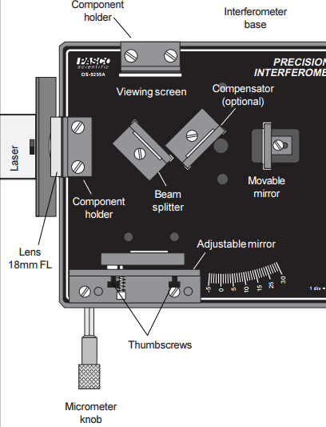
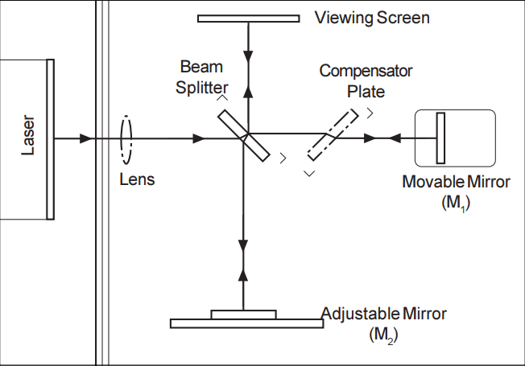
L'interferometro di precisione Pasco OS-9255A è utilizzato in modalità interferometro di Michelson.
Il "compensator plate" e il "viewing screen" in figura sono nel nostro caso rispettivamente assente e coincidente con una parete dipinta di bianco del laboratorio.

Non consideriamo gli errori di sensibilità su d ed N come assimilabili ad errori gaussiani in quanto vi sono importanti fonti di errore ignote, legate all'allineamento dei componenti ottici, alla meccanica delle parti mobili e all'affaticamento visivo dell'osservatore che conta le frange.
Non possiamo pertanto considerare l'errore propagato su λ_{laser}^{sperimentale} come un buon stimatore della varianza della popolazione, pertanto non possiamo utilizzare un test normale; effettuiamo dunque un test di Student a due code con significatività del 5%, che risulta però negativo.
Siamo piuttosto sicuri che la discrepanza tra λ_{laser, media}^{sperimentale} e λ_{laser}^{teorica} sia dovuta a un errato conteggio di N, dovuto forse a una presa dati troppo frettolosa.
Associamo inoltre a λ_{laser} non l'errore propagato, bensì la semidispersione massima.
d (μm) | N (adim) | λlasersperimentale (μm) | λlaser, mediasperimentale(μm) | Δλlaser, mediasperimentale (μm) | λlaserteorica (nm) | t (adim) | tcritico (adim)
distanza lineare percorsa dalla vite | numero di frange comparse contate | lunghezza d'onda del laser ottenuta dalle misure di d e N | valore medio delle misure di λlasersperimentale | semidispersione massima delle misure di λlasersperimentale | valore di riferimento teorico per la lunghezza d'onda del laser | t di Student sui valori λlasersperimentale | t0.975
vite micrometrica dell'interferometro | osservatore: Dui | λlasersperimentale = 2d / N |  |  | fornito dal costruttore |  | valore tabulato
29 | 80 | 0.725 | 0.70 | 0.04 | 0.6 | 6.584 | 3.182
26 | 80 | 0.650
29 | 80 | 0.725
28 | 80 | 0.700

MISURA DELL'INDICE DI RIFRAZIONE DEL VETRO

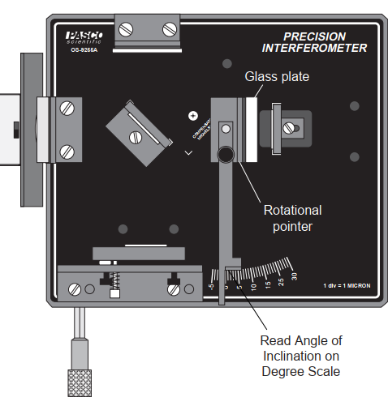
* Indichiamo con θ₀ l'angolo per cui il vetrino ha superfici ortogonali alla luce del laser.
A livello pratico esso è l'angolo che divide la regione in cui la variazione di inclinazione del vetrino é tale per cui le frange scompaiono da quella per cui le frange compaiono.

Il valore n_{vetro,} _{media}^{sperimentale} ottenuto per l'indice di rifrazione del vetrino è ragionevole in quanto i valori tipici per il vetro sono 1.46 ÷ 1.86.
Non abbiamo trovato un valore di riferimento nel manuale del Pasco OS-9255A con cui confrontare il nostro valore sperimentale.
θ (°) | θ0 (°) | α (°) | N (adim) | δ (μm) | nvetrosperimentale (adim) | nvetro, mediasperimentale (adim) | Δnvetro, mediasperimentale (adim)
angolo tra superfici del vetrino e raggio laser nel piano del tavolo | * | angolo tra θ e θ0 | numero di frange comparse contate | spessore del vetrino | indice di rifrazione del vetrino ottenuto dai dati | valore medio delle misure precedenti di nvetrosperimentale | semidispersione massima delle misure precedenti di nvetrosperimentale
scala dell'interferometro | scala dell'interferometro | α = θ - θ0 | osservatore: Dui | calibro analogico | n = [(2t - Nλ)(1 - cosθ)] / [2t(1 - cosθ) - Nλ]
8 | 0.0 | 8.0 | 70 | 5550 | 1.69 | 1.60 | 0.09
8.4 | 0.0 | 8.4 | 70 | 5550 | 1.59
8.3 | 0.0 | 8.3 | 70 | 5550 | 1.61
8.8 | 0.0 | 8.8 | 80 | 5550 | 1.63
8.8 | 0.0 | 8.8 | 70 | 5550 | 1.51

MISURA DELL'INDICE DI RIFRAZIONE DELL'ARIA

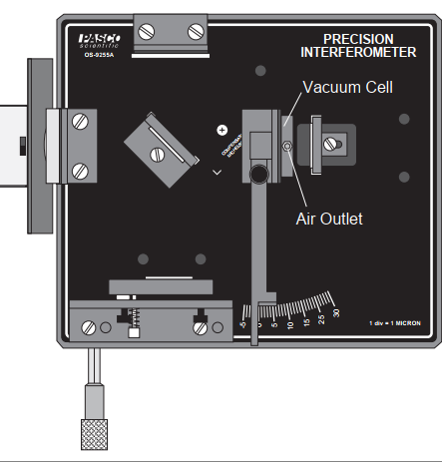

Il valore n_{aria, media}^{sperimentale} è molto vicino al valore teorico n_{aria}^{teorico .}
Per gli stessi motivi citati sopra non abbiamo potuto effettuare un test z.
ll test t a due code con significatività del 5% è positivo.
Probabilmente, a differenza di quanto avvenuto per la prima parte dell'espermento, l'osservatore che contava N ci ha preso la mano nel contare N, facendo sì che ottenessimo un valore sperimentale più compatibile con quello teorico.
D (mm) | N (adim) | nariasperimentale (adim) | naria, mediasperimentale (adim) | Δnaria, mediasperimentale (adim) | nariateorico (adim) | t (adim) | tcritico (adim)
spessore della camera d'aria | numero di frange comparse contate | indice di rifrazione dell'aria nel laboratorio ottenuto dalle misure di N | valore medio dei valori di nariasperimentale | semidispersione massima dei valori di nariasperimentale | valore teorico dell'indice di rifrazione dell'aria in condizioni SATP | t di Student sui valori λlasersperimentale | t0.975
valore fornito dal costruttore | osservatore: Dui | nariasperimentale = 1 + Nλteorica / 2d |  |  |  |  | valore tabulato
30 | 28 | 1.000295 | 1.00030 | 0.00002 | 1.00029260 | 1.395 | 3.182
30 | 28 | 1.000295
30 | 30 | 1.000316
30 | 27 | 1.000285

